Instructions Innovation Top-up
Instructions pour l'élaboration et la présentation d'une demande autonome de Innovation Top-up (hors d'une demande de planification de l'ensemble du portefeuille)

1 | Calendrier du plan | 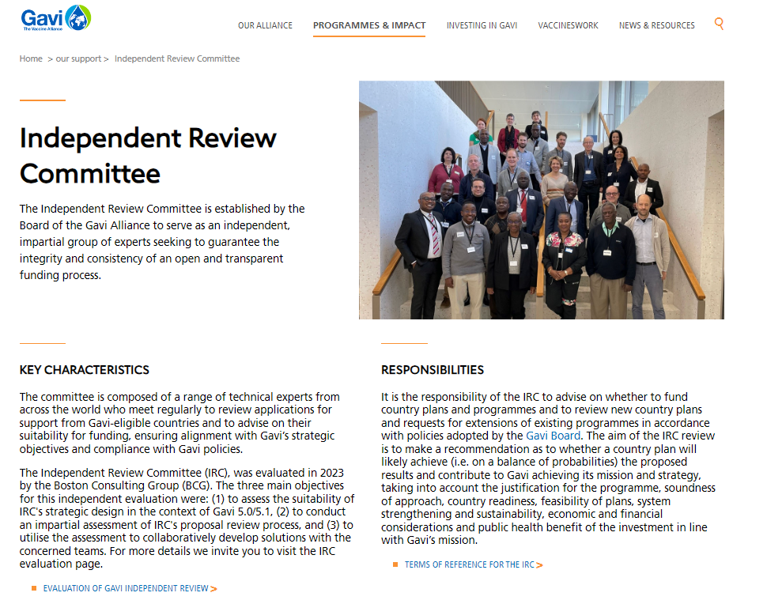 | Planifiez votre présentation selon les délais de présentation de la demande au CEI, qui figurent dans le site Internet de Gavi. | 5 | Zones ciblées | 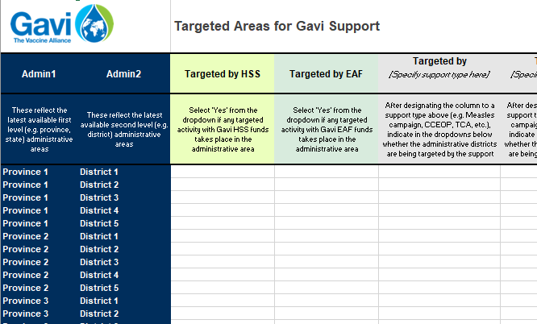 | Identifiez les domaines que le financement financement accélérateur de l'équité ciblera. Pour ce faire, veuillez contacter votre haut responsable pays pour obtenir un onglet prérempli qui répertorie les provinces et les districts.
 |  |  | https://www.gavi.org/programmes-impact/our-support

2 | Demander et réviser des documents |  | Présentez votre demande finaux dans un dossier de demande personnalisé qui vous sera fourni par Gavi (demandez à votre haut responsable pays d'accéder à ce dossier). | 6 | Budget Détaillé | 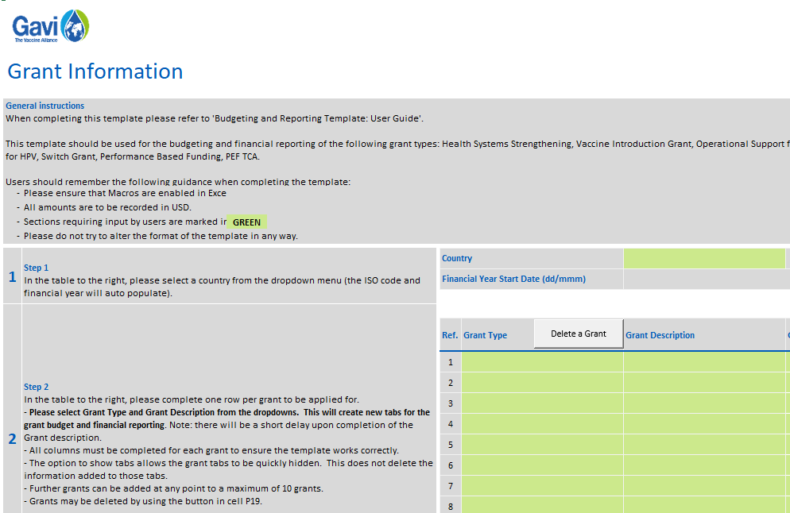 | Remplir une demande de budget détaillée.
 |  |  |  |  |  | Guide d'éligibilité budgétaire de Gavi | https://www.gavi.org/fr/actualites/librarie-de-documents/guide-deligibilite-budgetaire-de-gavi
3 | Modèle de narratif pour les demandes "indépendantes" de Top-up Innovation | 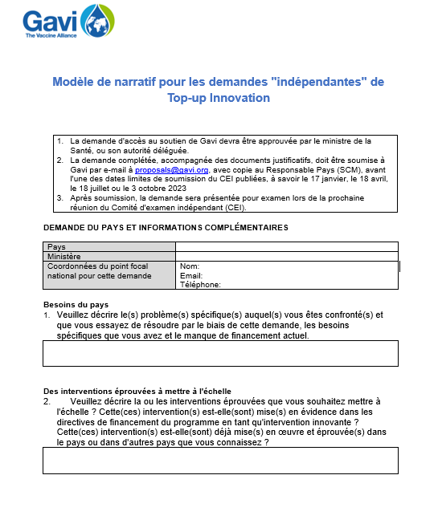 | https://www.gavi.org/fr/actualites/librarie-de-documents/modele-description-specifiques-demande-top-innovation |  |  | Guide de l'utilisateur pour le modèle du budget et du reporting financier | https://www.gavi.org/fr/actualites/librarie-de-documents/guide-de-lutilisateur-pour-le-modele-du-budget-et-du-reporting
 |  |  |  |  |  | Modèle du budget et du reporting financier | https://www.gavi.org/fr/actualites/librarie-de-documents/modele-du-budget-reporting-financier

4 | Plan de Travail | 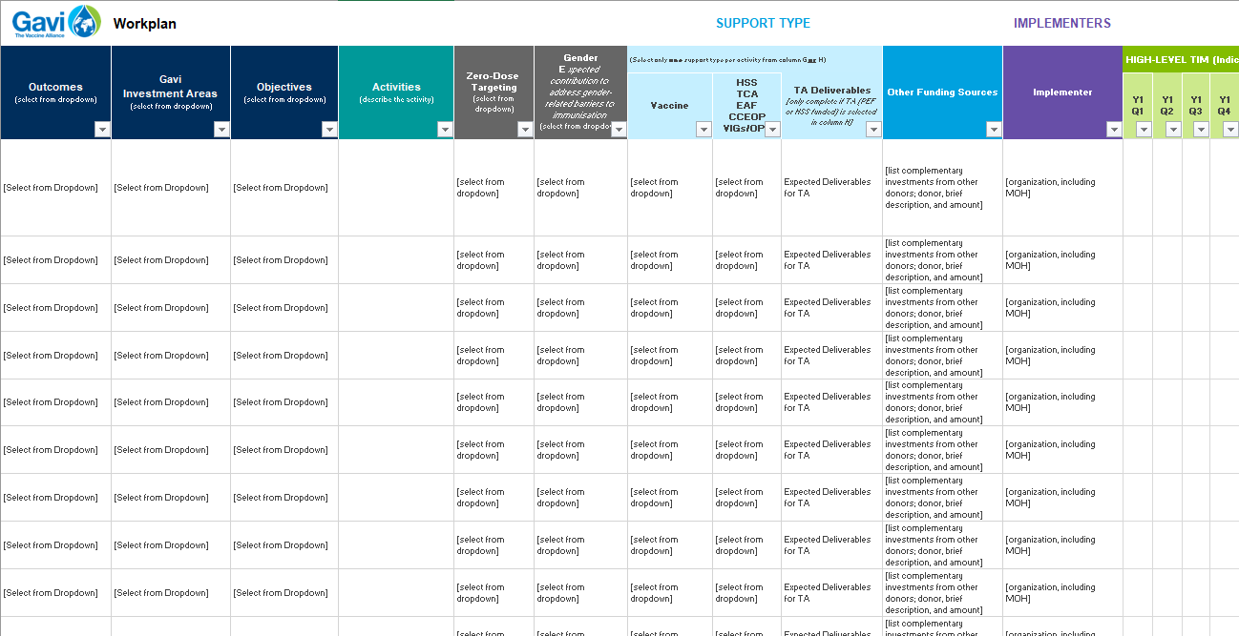 | Réalisez une cartographie des activités du plan de travail à financer. Le modèle de plan de travail pour une demande autonome de financement accélérateur de l'équité peut être consulté ici. | 7 | Signatures et approbations | 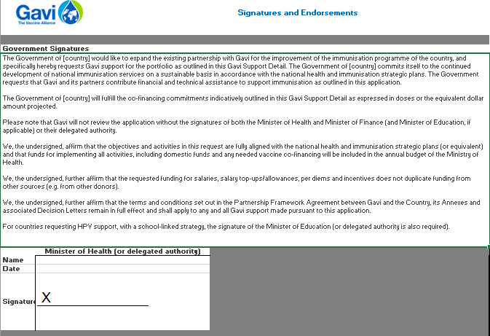 | Sécurisez les signatures et les approbations pertinentes sur l'onglet ci-joint.

Zones ciblées
 |  | Zones ciblées par le soutien de Gavi
Admin1 | Admin2 | Ciblé par le RSS | Ciblé par le FAE | Ciblé par [préciser le type de soutien ici] | Ciblé par [préciser le type de soutien ici] | Ciblé par [préciser le type de soutien ici] | Ciblé par [préciser le type de soutien ici] | Ciblé par [préciser le type de soutien ici] | Notes
Ceux-ci reflètent les dernières zones administratives de premier niveau (par exemple, province, état) disponibles. | Ceux-ci reflètent les dernières zones administratives de second niveau (par exemple, les districts) disponibles. | Sélectionnez "Oui" dans la liste déroulante si une activité ciblée avec des fonds RSS de Gavi a lieu dans la zone administrative. | Sélectionnez "Oui" dans la liste déroulante si une activité ciblée avec des fonds du FAE de Gavi a lieu dans la zone administrative. | Après avoir désigné la colonne à un type de soutien ci-dessus (par exemple, campagne contre la rougeole, CCEOP, TCA, etc.), indiquez dans les listes déroulantes si les districts administratifs sont ciblés par le soutien. | Après avoir désigné la colonne à un type de soutien ci-dessus (par exemple, campagne contre la rougeole, CCEOP, TCA, etc.), indiquez dans les listes déroulantes si les districts administratifs sont ciblés par le soutien. | Après avoir désigné la colonne à un type de soutien ci-dessus (par exemple, campagne contre la rougeole, CCEOP, TCA, etc.), indiquez dans les listes déroulantes si les districts administratifs sont ciblés par le soutien. | Après avoir désigné la colonne à un type de soutien ci-dessus (par exemple, campagne contre la rougeole, CCEOP, TCA, etc.), indiquez dans les listes déroulantes si les districts administratifs sont ciblés par le soutien. | Après avoir désigné la colonne à un type de soutien ci-dessus (par exemple, campagne contre la rougeole, CCEOP, TCA, etc.), indiquez dans les listes déroulantes si les districts administratifs sont ciblés par le soutien. | Indiquez toute précision concernant les zones administratives, les types de soutien, comment et pourquoi la zone administrative sera ciblée, ou toute autre information qui pourrait vous être utile ou être utile pour Gavi pour plus de clarifications.

Veuillez demander à votre Responsable pays un onglet pré-rempli spécifique à votre pays.

